2024_04_data
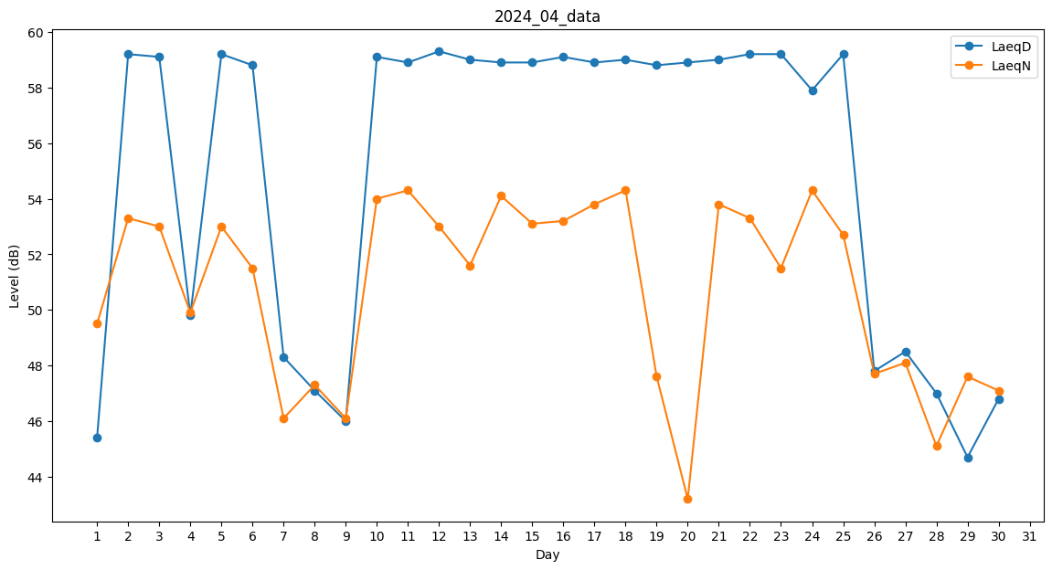
Day | LaeqD | LaeqN
1 | 45.4 | 49.5
2 | 59.2 | 53.3
3 | 59.1 | 53
4 | 49.8 | 49.9
5 | 59.2 | 53
6 | 58.8 | 51.5
7 | 48.3 | 46.1
8 | 47.1 | 47.3
9 | 46 | 46.1
10 | 59.1 | 54
11 | 58.9 | 54.3
12 | 59.3 | 53
13 | 59 | 51.6
14 | 58.9 | 54.1
15 | 58.9 | 53.1
16 | 59.1 | 53.2
17 | 58.9 | 53.8
18 | 59 | 54.3
19 | 58.8 | 47.6
20 | 58.9 | 43.2
21 | 59 | 53.8
22 | 59.2 | 53.3
23 | 59.2 | 51.5
24 | 57.9 | 54.3
25 | 59.2 | 52.7
26 | 47.8 | 47.7
27 | 48.5 | 48.1
28 | 47 | 45.1
29 | 44.7 | 47.6
30 | 46.8 | 47.1

